Sheet1
GANTT IGUANA

Nom de la tâche | Début | Fin | Durée (jours)

Module d'importation des données | 2018-01-26 | 2018-02-16 | 21
Interface de chargement | 2018-01-26 | 2018-02-02 | 7
Mise en forme des données | 2018-02-02 | 2018-02-16 | 14
Calcul de similarité | 2018-02-16 | 2018-03-23 | 35
Prise en main des scripts de IGGY-POC | 2018-02-16 | 2018-02-23 | 7
Ajout de l'interface graphique dans Iguana | 2018-02-23 | 2018-02-25 | 2
Implémentation de l'algorithme | 2018-02-25 | 2018-03-02 | 5
Affichage des similarité dans le graphe des composants | 2018-03-02 | 2018-03-09 | 7
Calcul de similarité pour un jeu de données | 2018-03-09 | 2018-03-16 | 7
Calcul de similarité pour un patient unique | 2018-03-16 | 2018-03-23 | 7
Classificateur | 2018-02-16 | 2018-03-23 | 35
Insertion du module dans Iguana | 2018-02-16 | 2018-02-18 | 2
Chargement de données d'apprentissage | 2018-02-18 | 2018-02-23 | 5
Implémentation de l'algorithme Random Forest | 2018-02-23 | 2018-03-09 | 14
Module de test | 2018-03-09 | 2018-03-23 | 14
Portage Unix | 2018-01-26 | 2018-03-23 | 56

 |  |  | Ou, Cliquez ici pour créer votre chronologie dans Smartsheet
 |  |  |  | Créez un diagramme de Gantt dans Smartsheet

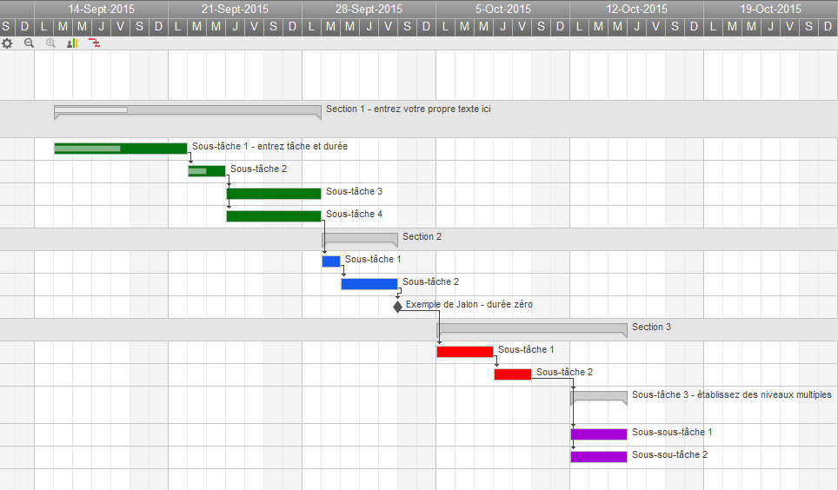
 | ` |  |  |  | Track Your Project with This Interactive Gantt Chart

 |  |  |  |  | ✓ Instant Sign Up

 |  |  |  |  | ✓ No Credit Card Required
 |  |  |  |  | ✓ Nothing to Install

